2023年度 入会申込書
2023年度多元技術融合光プロセス研究会 入会申込書

2023年度より「入会申込書」をFormsでの入力にしました。参加申込みは、一方のシート「2023年度 参加申込書」をご利用ください。

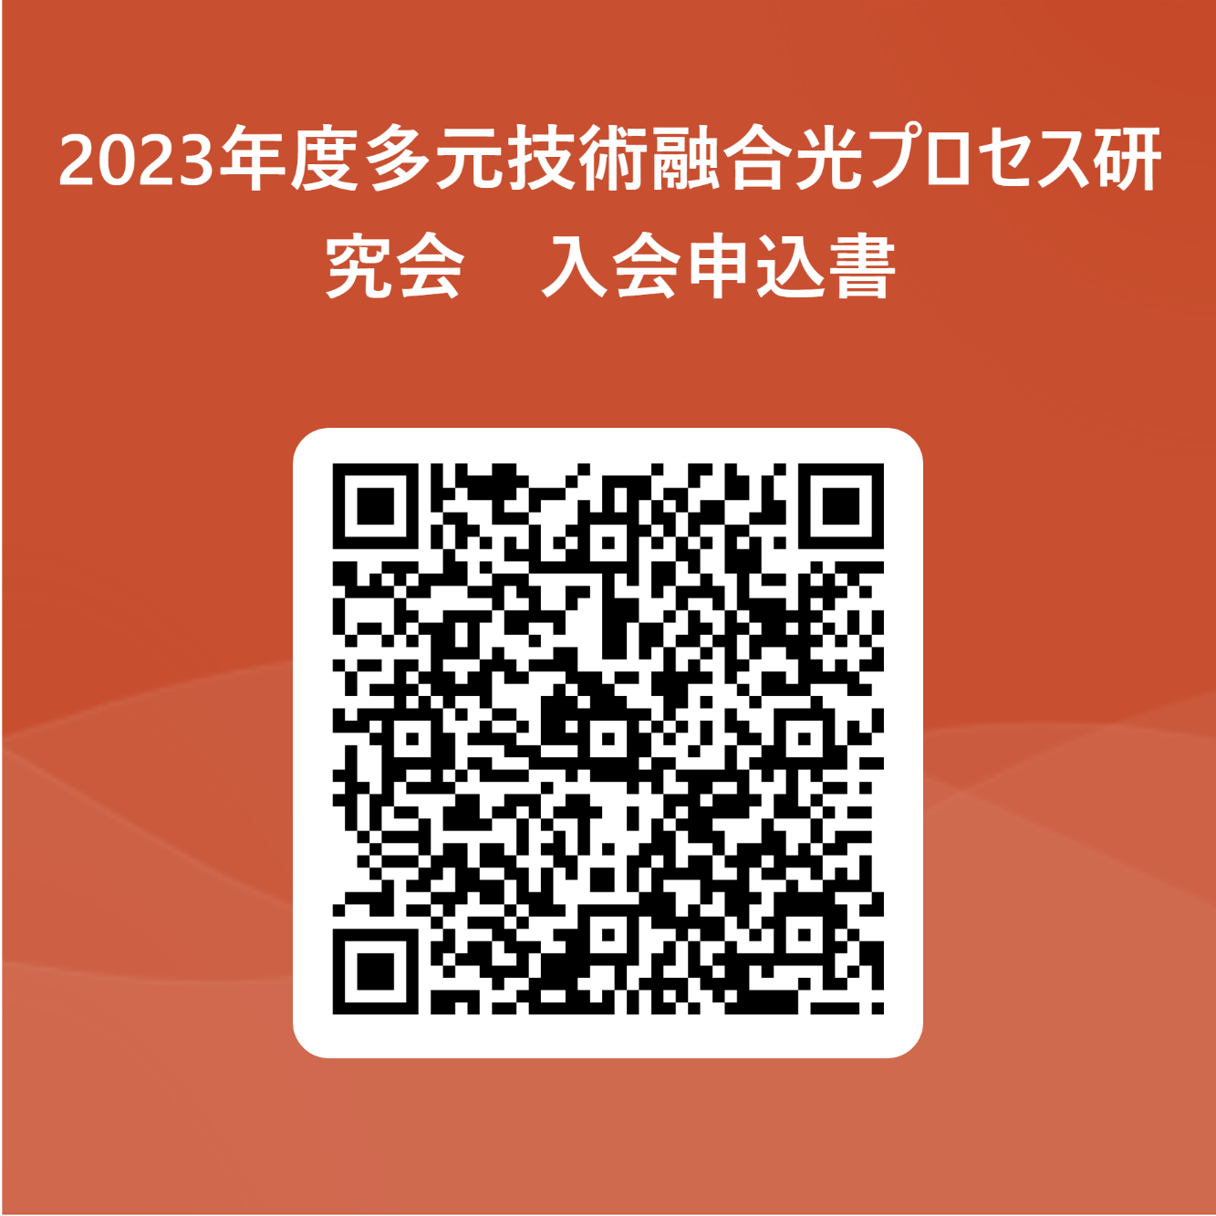
入会申し込みURL | https://forms.office.com/Pages/ResponsePage.aspx?id=78VBMjeNQ0icjcMrSEP25d9ms8pRPGhNpQYjXrSvz_FURTA1SVg1MVgwN1owWjJDUFc2SlI0TVBYOC4u
または
QRコードより

申込み受付後、請求書（pdf）をお申込みいただいたメールアドレスへお送りします。

ご不明な点は多元技術融合光プロセス研究会事務局（tagen.proc@oitda.or.jp）宛てメールに添付してお送りください。

2023年度 参加申込書
2023年度多元技術融合光プロセス研究会 参加申込書

2023年度より「参加申込書」をFormsでの入力にしました。入会申込みは、一方のシート「2023年度 入会申込書」をご利用ください。

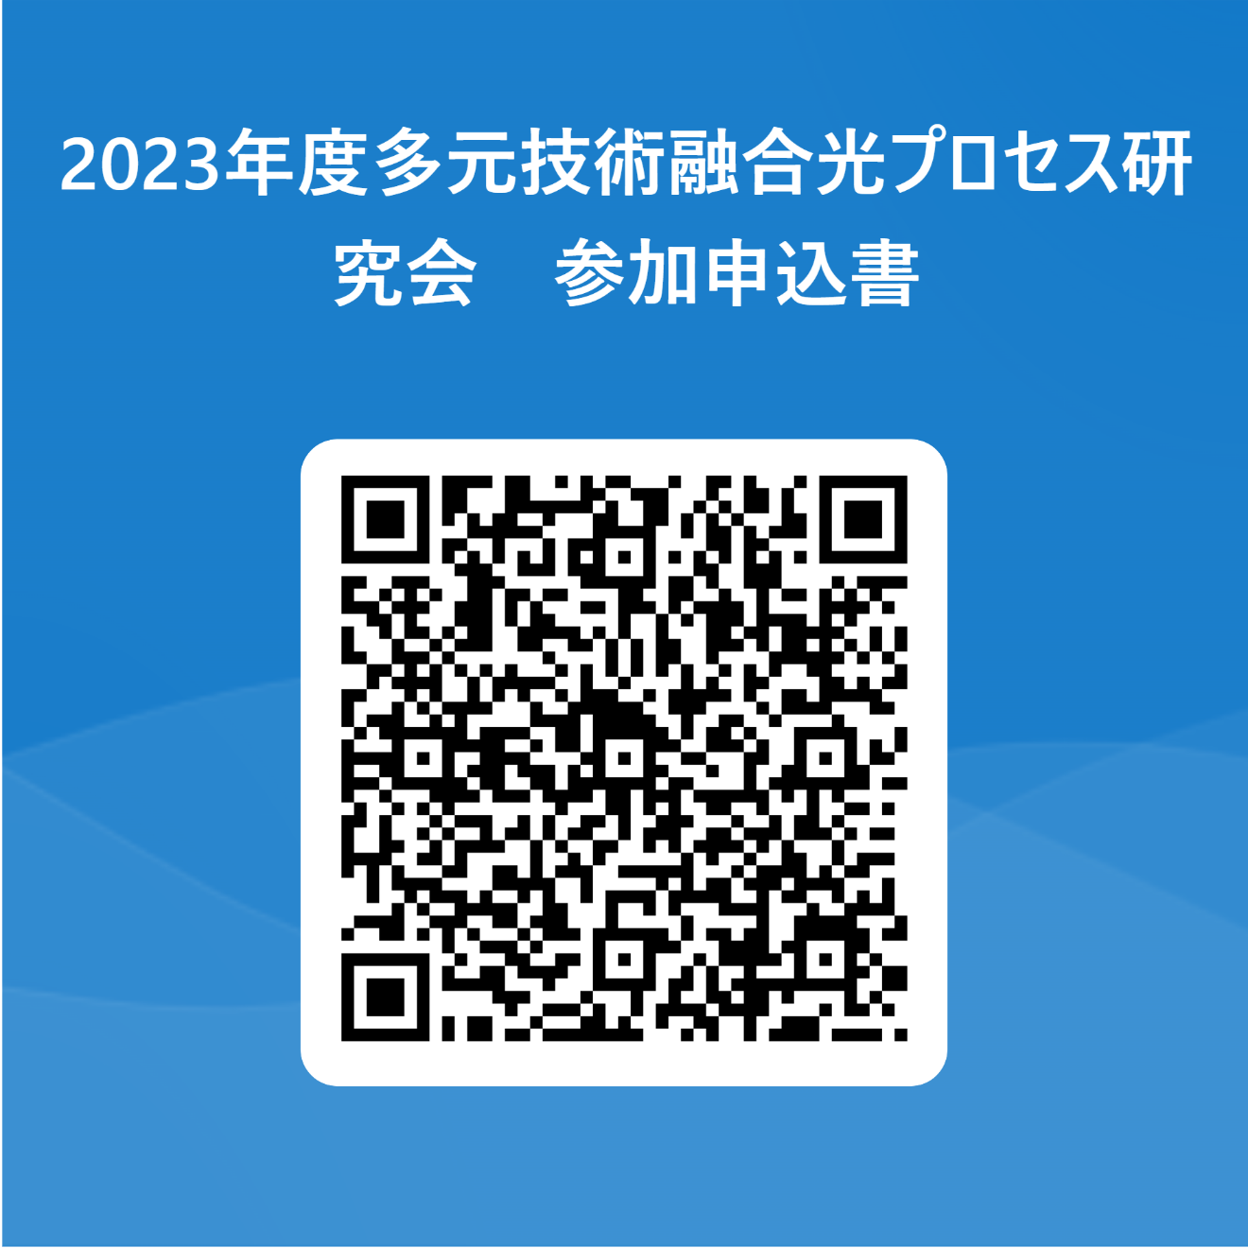
入会申し込みURL | https://forms.office.com/Pages/ResponsePage.aspx?id=78VBMjeNQ0icjcMrSEP25d9ms8pRPGhNpQYjXrSvz_FUQTgyNlJZRUlYMUE3TjNMQTVPNDNLMDIyMC4u
または
QRコードより

一般参加の場合、申込み受付後、請求書（pdf）をお申込みいただいたメールアドレスへお送りします。

ご不明な点は多元技術融合光プロセス研究会事務局（tagen.proc@oitda.or.jp）宛てメールに添付してお送りください。

